2DA- JUNIO - 26
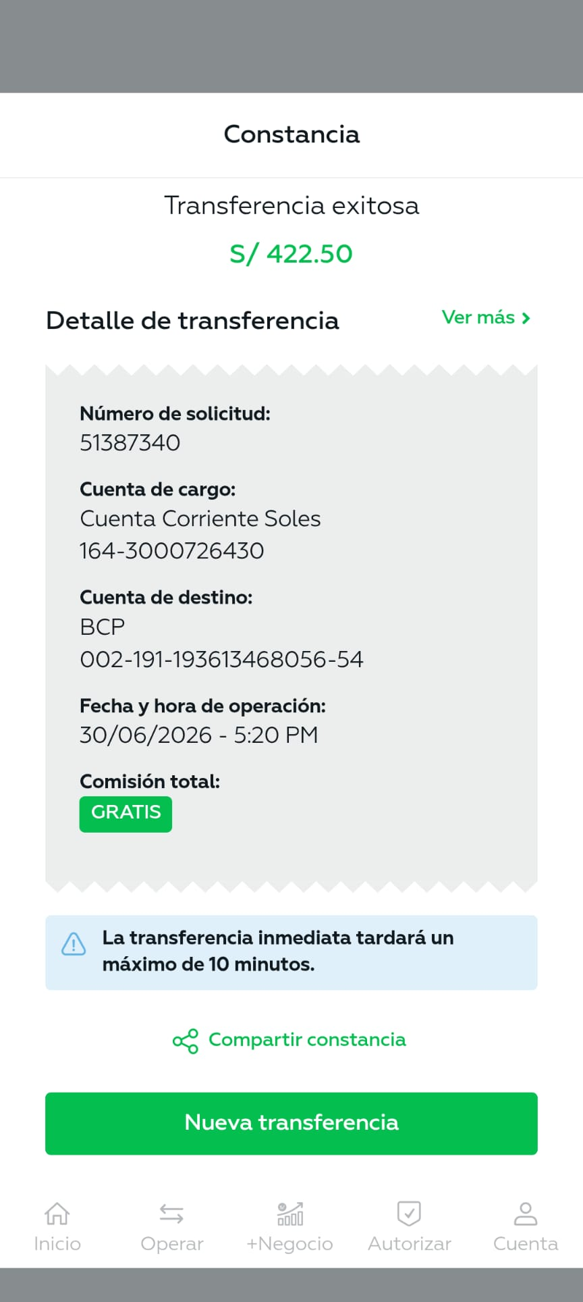

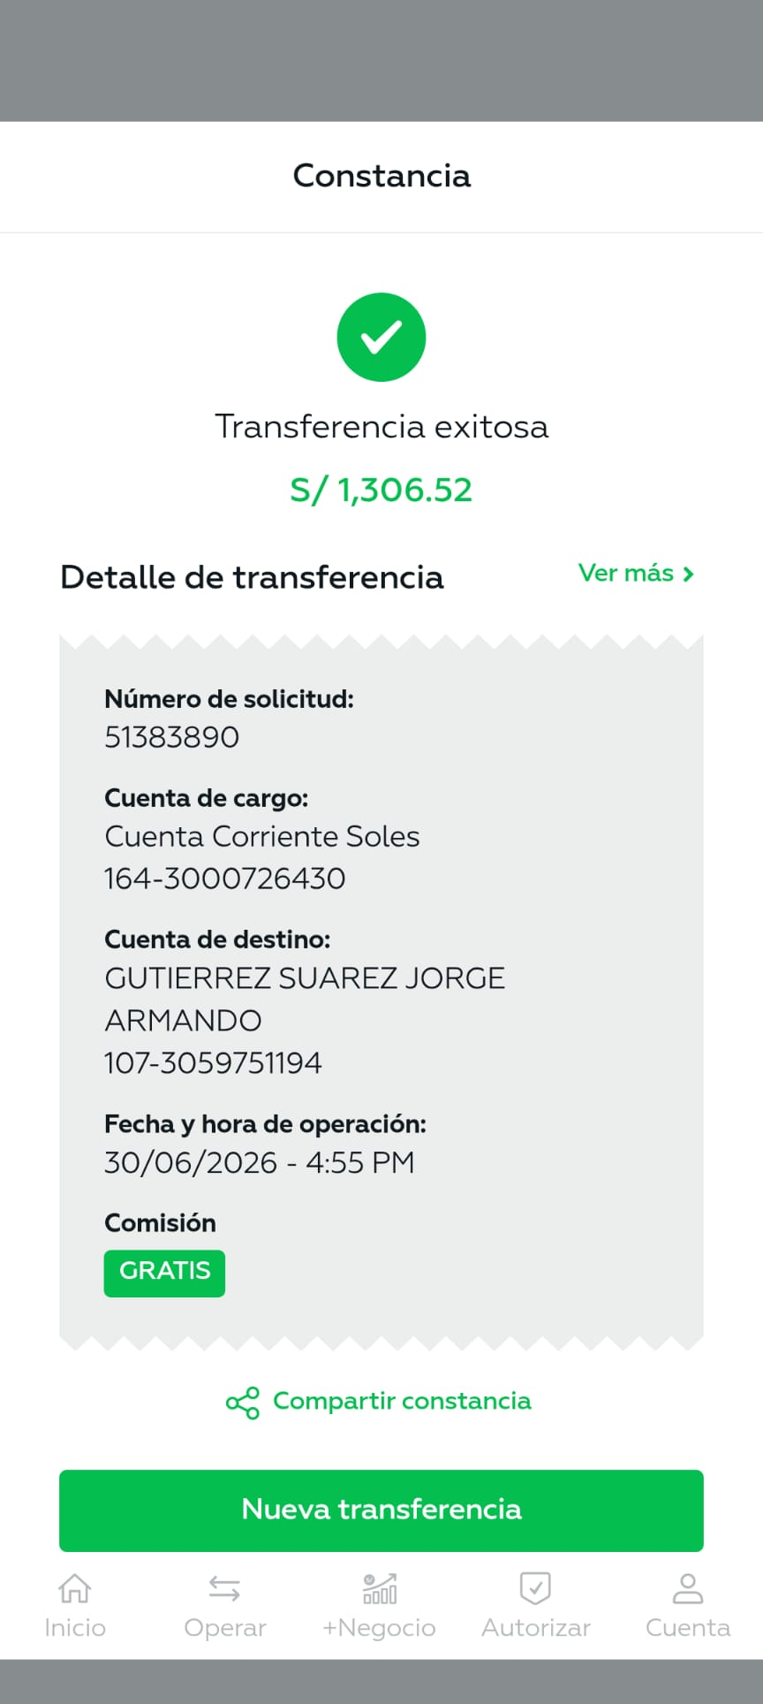
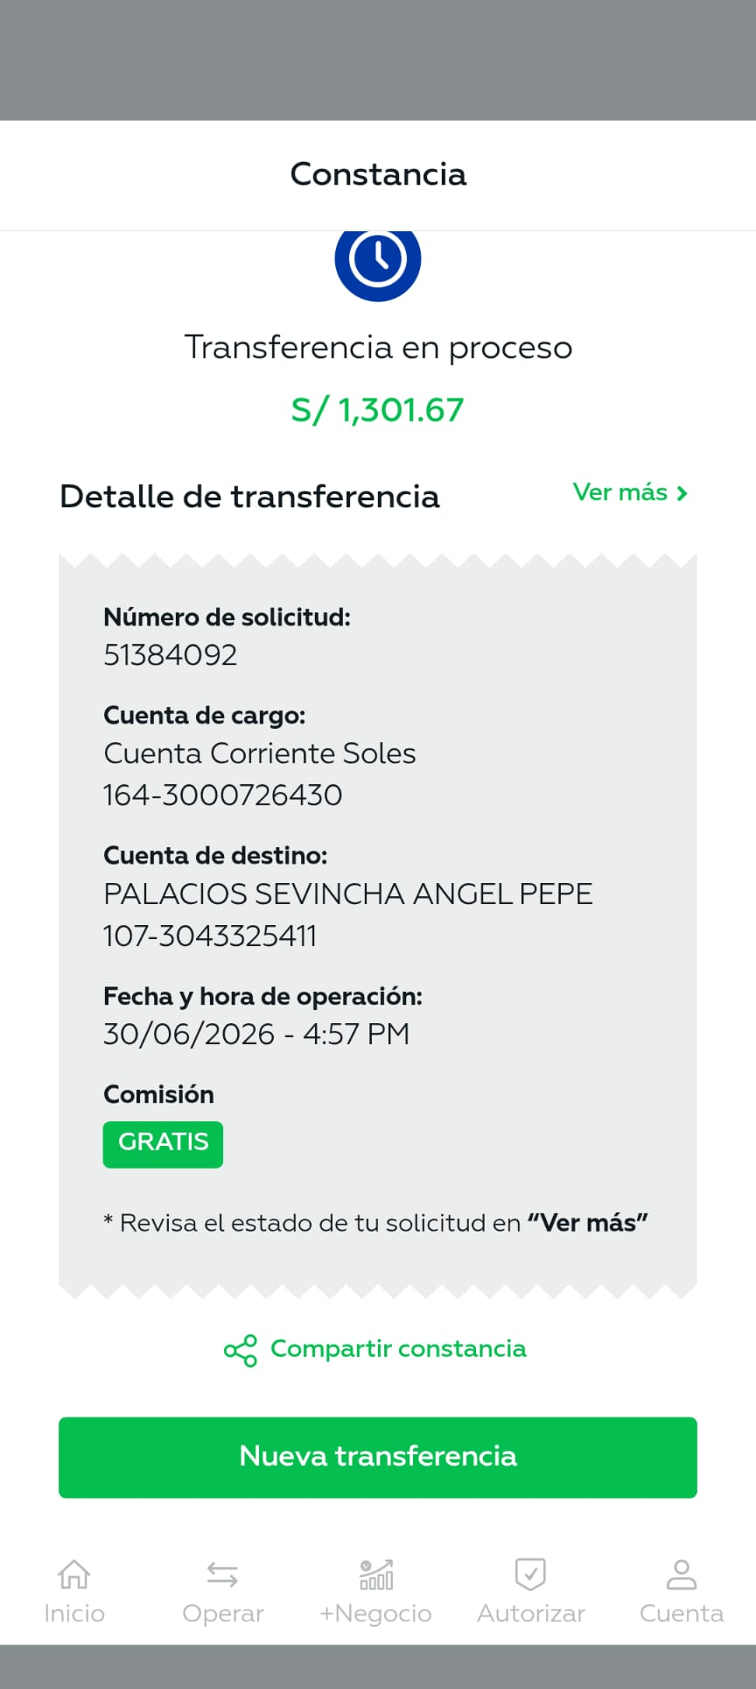
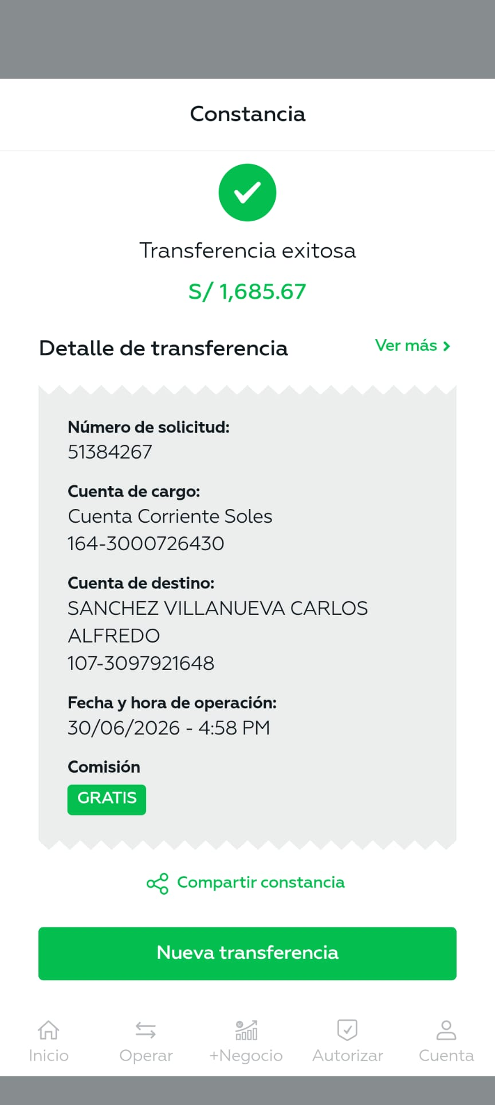
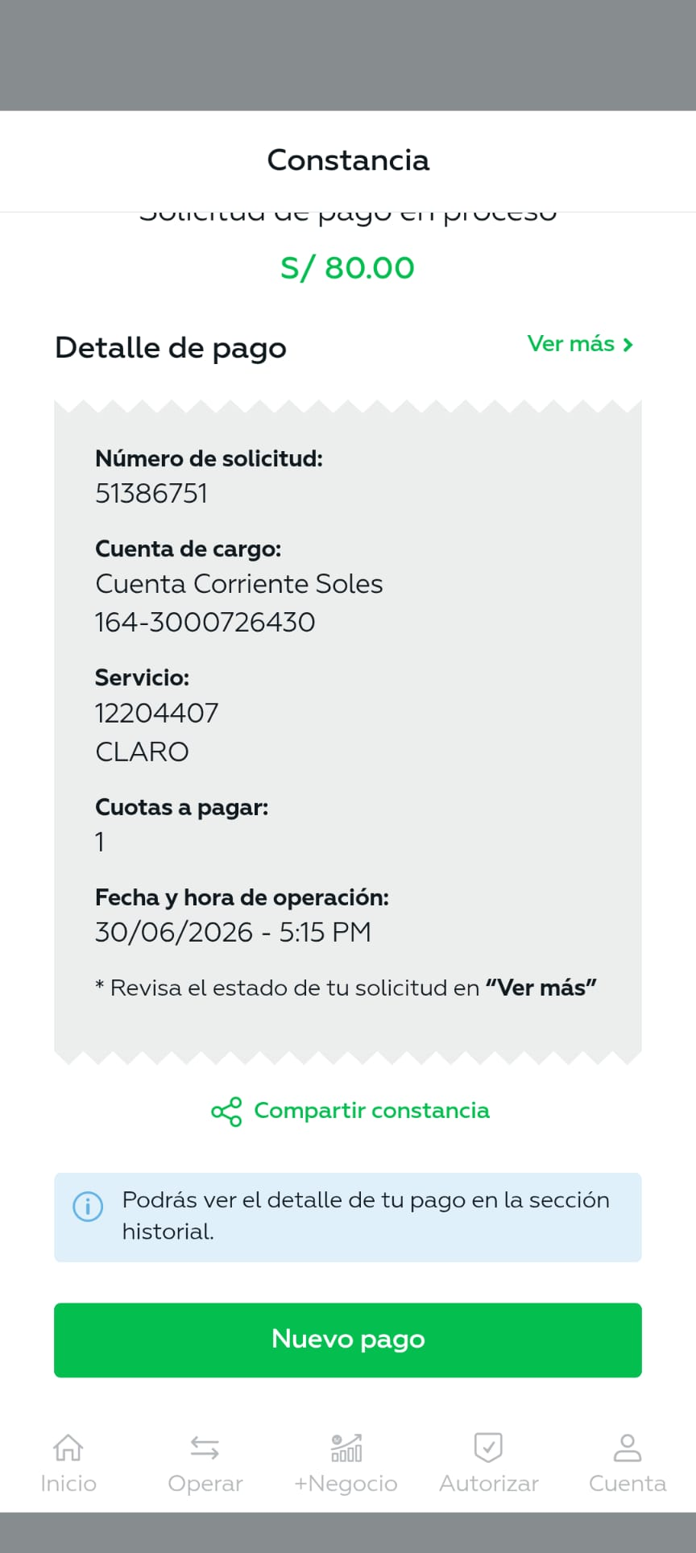

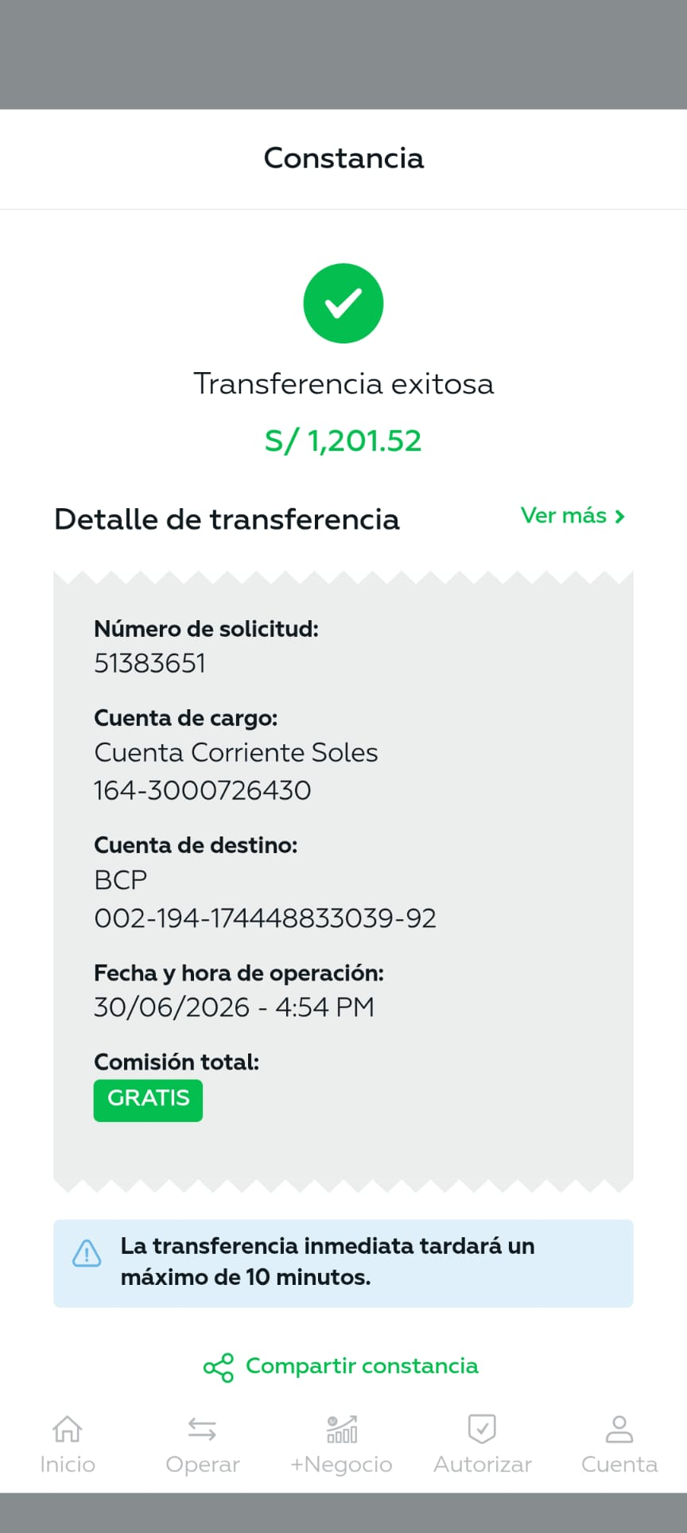
ORDEN DE PAGO - JUNIO 2026 (SEGUNDA QUINCENA) |  |  |  | TOTAL : | 12,870.79

PERSONAL PERMANENTE |  |  |  |  | 5,495.38
 | Julio Iglesias |  | Sueldo | 851.52 |  | 1,201.52
 |  |  | Bono junio 26 | 350.00
 | Jorge Gutierrez |  | Sueldo | 851.52 |  | 1,306.52
 |  |  | Apoyo instalación eléctrica | 105.00
 |  |  | Bono junio 26 | 350.00
 | Angel Palacios |  | Sueldo | 951.67 |  | 1,301.67
 |  |  | Bono junio 26 | 350.00
 | Carlos Sanchez Villanueva |  | Sueldo | 951.67 |  | 1,685.67
 |  |  | Bono nocturno Junio 26 | 250.00
 |  |  | Apoyo en recepción del edificio (hr extra) - Junio 26 | 134.00
 |  |  | Bono junio 26 | 350.00
TELEFONOS |  |  |  |  | 143.80

 | 01 220 4407 |  | Claro Recibo SB01-0504630619 Vto. | 80.00
 | 982 426 190 |  | Claro Recibo SB 02-0 207394858 Vto. 09.junio.26 | 31.90
 | 982 425 165 |  |  | 31.90

NEGOCIACIONES MADUENO & GARAY EIRL |  |  |  |  | 2,300.00
INTERBANK 898-3186660040 |  |  | RUC 20601185076
 | F002-00009372 |  | 29/05/26 - 2 BALON GRANDE CENTRAL | 460.00
 |  |  | Servicio de gas del edificio. Periodo Contingencia
 | B002-00002713 |  | 04/06/26 - 2 BALON GRANDE CENTRAL | 460.00
 |  |  | Servicio de gas del edificio. Periodo Contingencia
 | B002-00002722 |  | 11/06/26 - 2 BALON GRANDE CENTRAL | 460.00
 |  |  | Servicio de gas del edificio. Periodo Contingencia
 | B002-00002727 |  | 17/06/26 - 2 BALON GRANDE CENTRAL | 460.00
 |  |  | Servicio de gas del edificio. Periodo Contingencia
 | B002-00002734 |  | 23/06/26 - 2 BALON GRANDE CENTRAL | 460.00
 |  |  | Servicio de gas del edificio. Periodo Contingencia

SANTAMARIA ALVAREZ EDGAR ENRIQUE |  |  |  |  | 200.00
INTERBANK 898-3412639350 | 002-193-002515609090-11 |  | RUC 10106883535
 | E001-409 |  | Servicio de Jardineria - Junio 26 | 200.00

AYLLON GRADOS JUNIOR FERNANDO |  |  |  |  | 160.00
BCP 19377399585096 CCI 00219317739958509614 DNI 75358060
 | Jun-26 |  | Ingreso de información de pagos al sistema | 160.00

GARCIA MACHACUAY ARMANDO |  |  |  |  | 200.00
BCP 002-191-12295027209159 |  |  | DNI 06070281
 | E001-707 |  | Servicio Contador Mes de Mayo 26 | 200.00



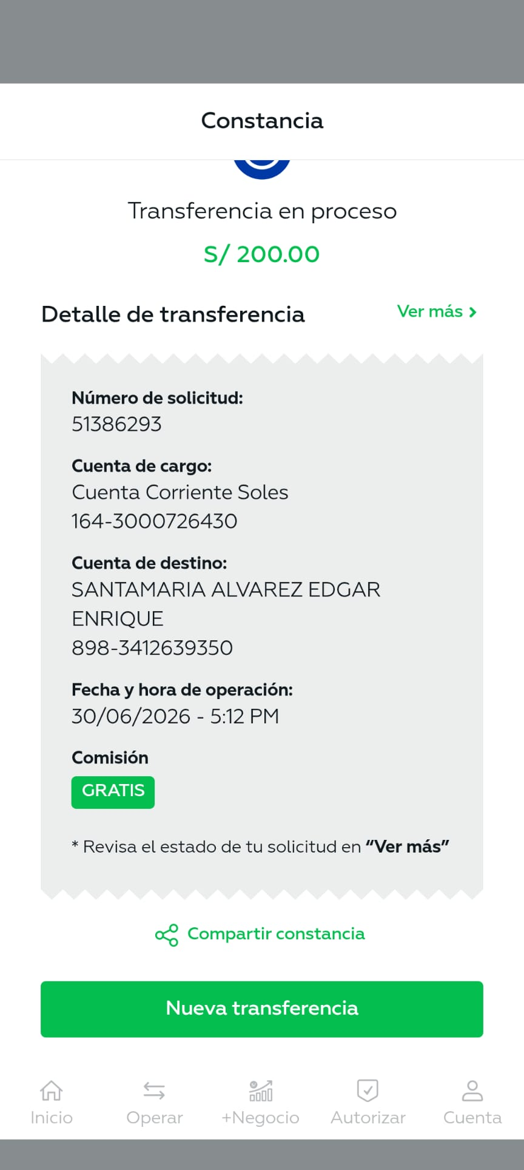

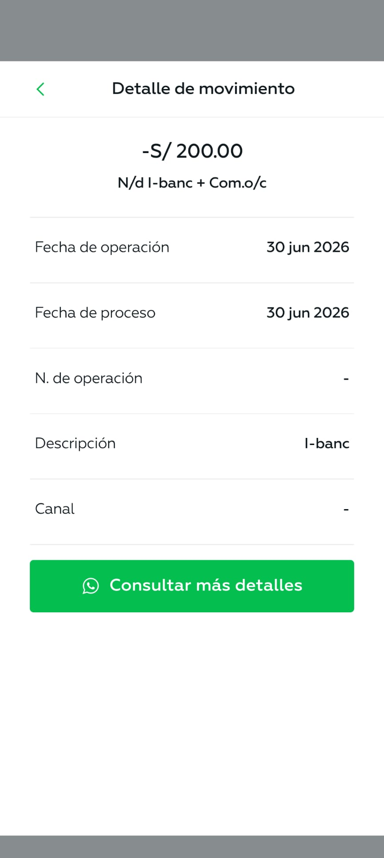
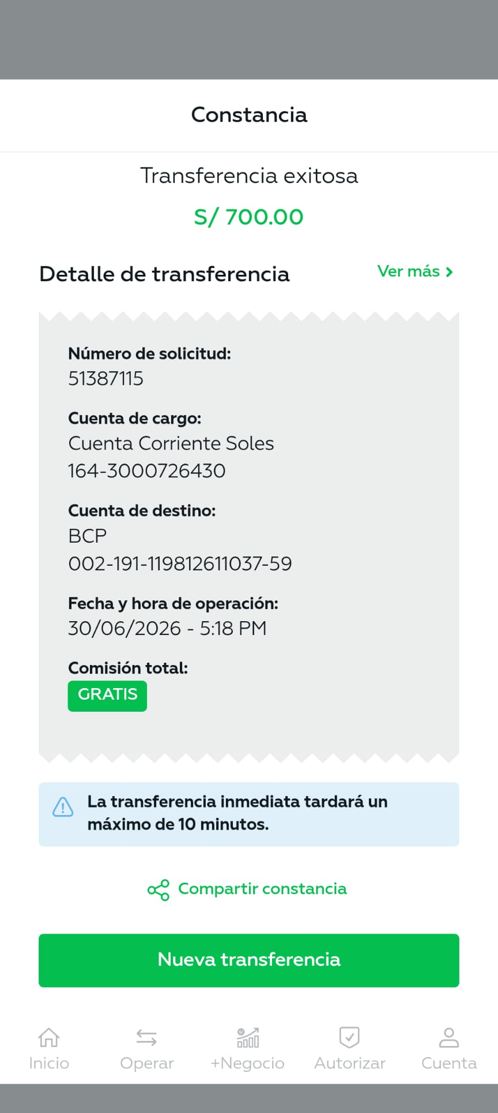
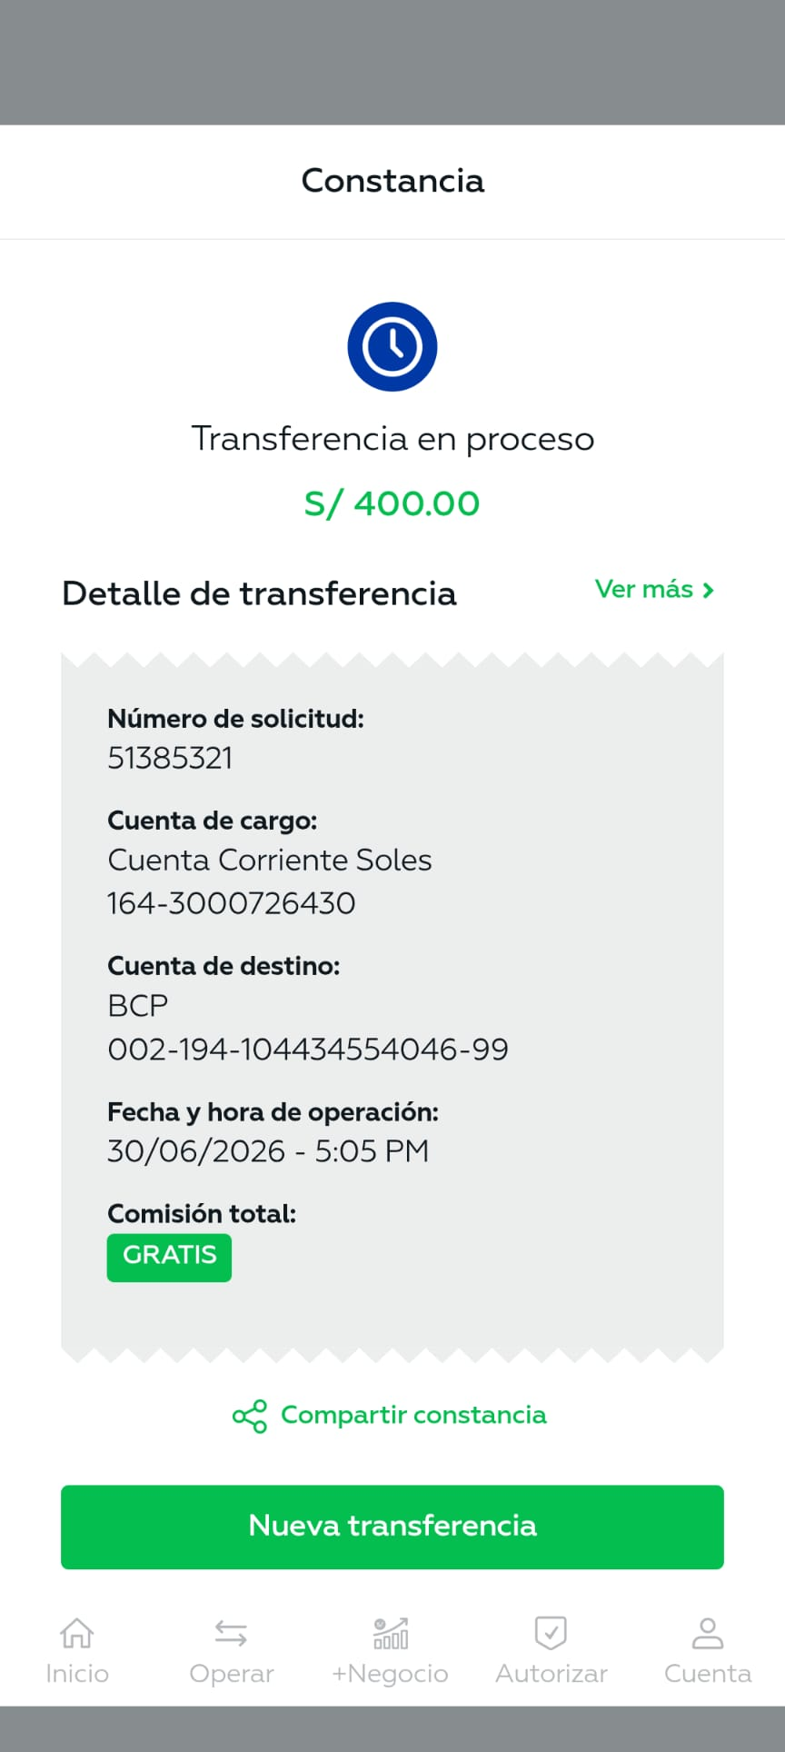
ACCESORIOS & ASCENSORES SAC |  |  |  |  | 700.00
BBVA CONTINENTAL CCI. 011-135-000100051995-17
 |  |  | Mantenimiento de ascensores Junio 26 | 700.00

IKER FRED MARCOS MEZA |  |  |  |  | 400.00
BCP 00219410443455404699 DNI 615116647
 |  |  | Relevo Junio 26 Dominical | 400.00
 |  |  | Días 7 - 14 - 21 - 28 - 29

SHANDER SEBASTIAN PARIAZA ASCENCIO |  |  |  |  | 400.00
BCP 00219419762025501696 DNI 61306768
 |  |  | Relevo Junio 26 Dominical | 400.00
 |  |  | Días 7 - 14 - 21 - 28 - 29

HERNAN ROGER TOVAR PALOMINO |  |  |  |  | 422.50
BCP CCI 00219119361346805654 DNI 06697357
 |  | 13 | Cambio e instalación de luces de emergencia | 422.50
 |  |  | Escalera de servicio
 |  |  | Cancelado 50%

HIPOLITO PUMACAYO MAYTA |  |  |  |  | 500.00
BCP CCI 002-19312445405206-119 DNI 09424304
 |  |  | Mantenimiento 02 puertas corredizas | 500.00
 |  |  | Regulación de límites de carrera
 |  |  | Mantenimiento motor interno

GIULIANA MILAGROS JARA PEREZ |  |  |  |  | 1,949.11
BCP 002-193194251394026-14 |  |  | DNI:47501969
 | E001- |  | Administración 2da quincena junio 26 | 700.00
 | Compras:
 |  |  | J&D EIRL Bolsas 4 paq 240 ltrs. | 220.00
 |  |  | Wong Materiales limpieza | 30.20
 |  |  | Ferreteria Mi Sr. Cautivo Spray blanco para bandera | 25.70
 |  |  | Librería 1 regla | 3.00
 |  |  | Almacenes J&SC EIRL Materiales de limpieza | 225.40
 |  |  | Almacenes J&SC EIRL Materiales de limpieza | 98.20
 |  |  | QROMA Pintura y materiales | 319.61
 |  |  | Ferreteria y pinturas Materiales de pintura | 48.00
 |  |  | Plaza Vea Microondas para portería Thomas | 279.00

